数据使用场景说明（必填）
序号 | 权限 | 数据使用说明 |  |  |  |  | 应用模拟截图（如有） | 已勾选数据权限截图 （需附上APPID） | 备注
 |  | 需求 | 数据使用场景 | 是否支持iOS | 客户端类型 | 开发完成时间
1 | 读取步数数据 steps.read | 读取历史步数数据，按日分类 | 展示每日步数统计，用于个人健康追踪 | 支持 | macOS脚本 | 2026-06 | 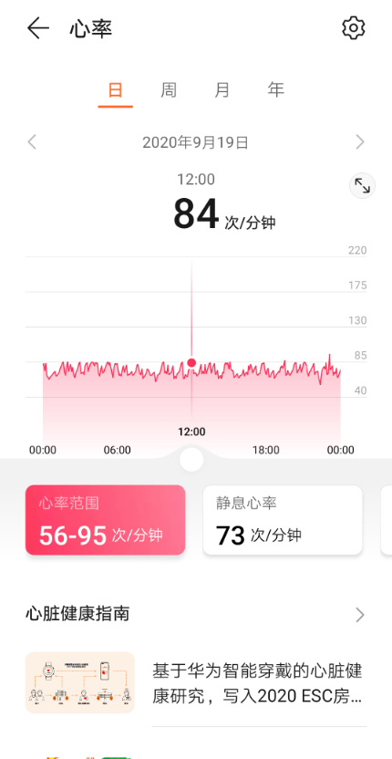 | 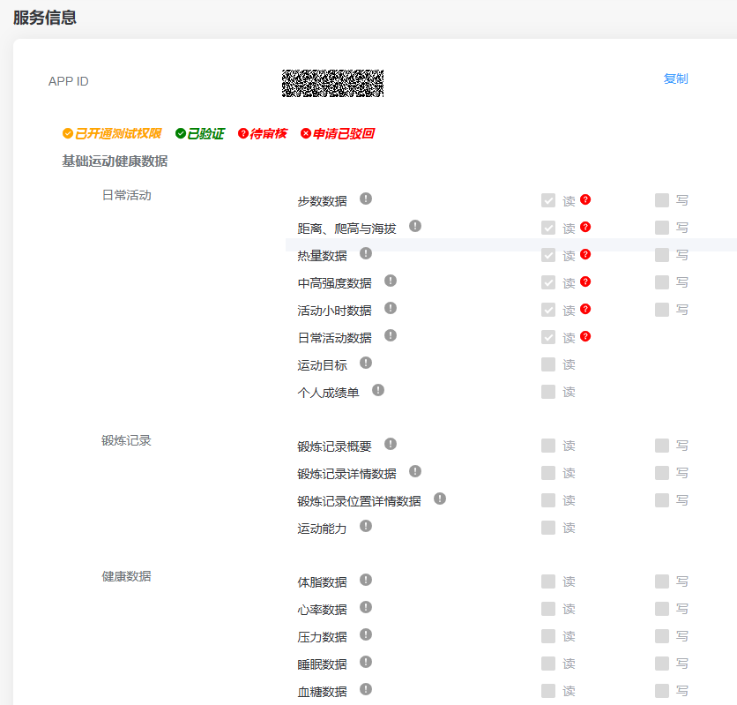
2 | 读取心率数据 heartrate.read | 读取历史心率数据，按日分类 | 展示每日心率数据，用于健康监测 | 支持 | macOS脚本 | 2026-06
3 | 读取睡眠数据 sleep.read | 读取历史睡眠数据，按日分类 | 展示每日睡眠时长与质量 | 支持 | macOS脚本 | 2026-06
4 | 读取血氧数据 bloodoxygen.read | 读取历史血氧数据，按日分类 | 展示每日血氧饱和度 | 支持 | macOS脚本 | 2026-06

